PORTADA
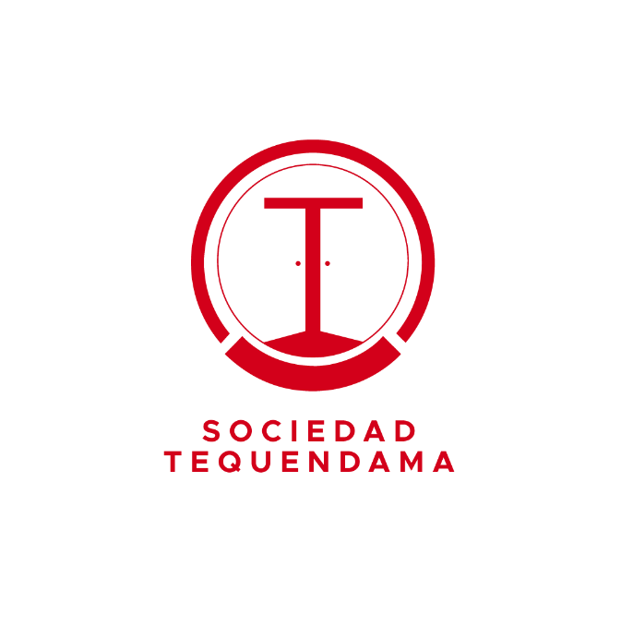
PLAN ESTRATÉGICO INICIAL
2021
SOCIEDAD HOTELERA TEQUENDAMA

Fase 3 P. Octopus
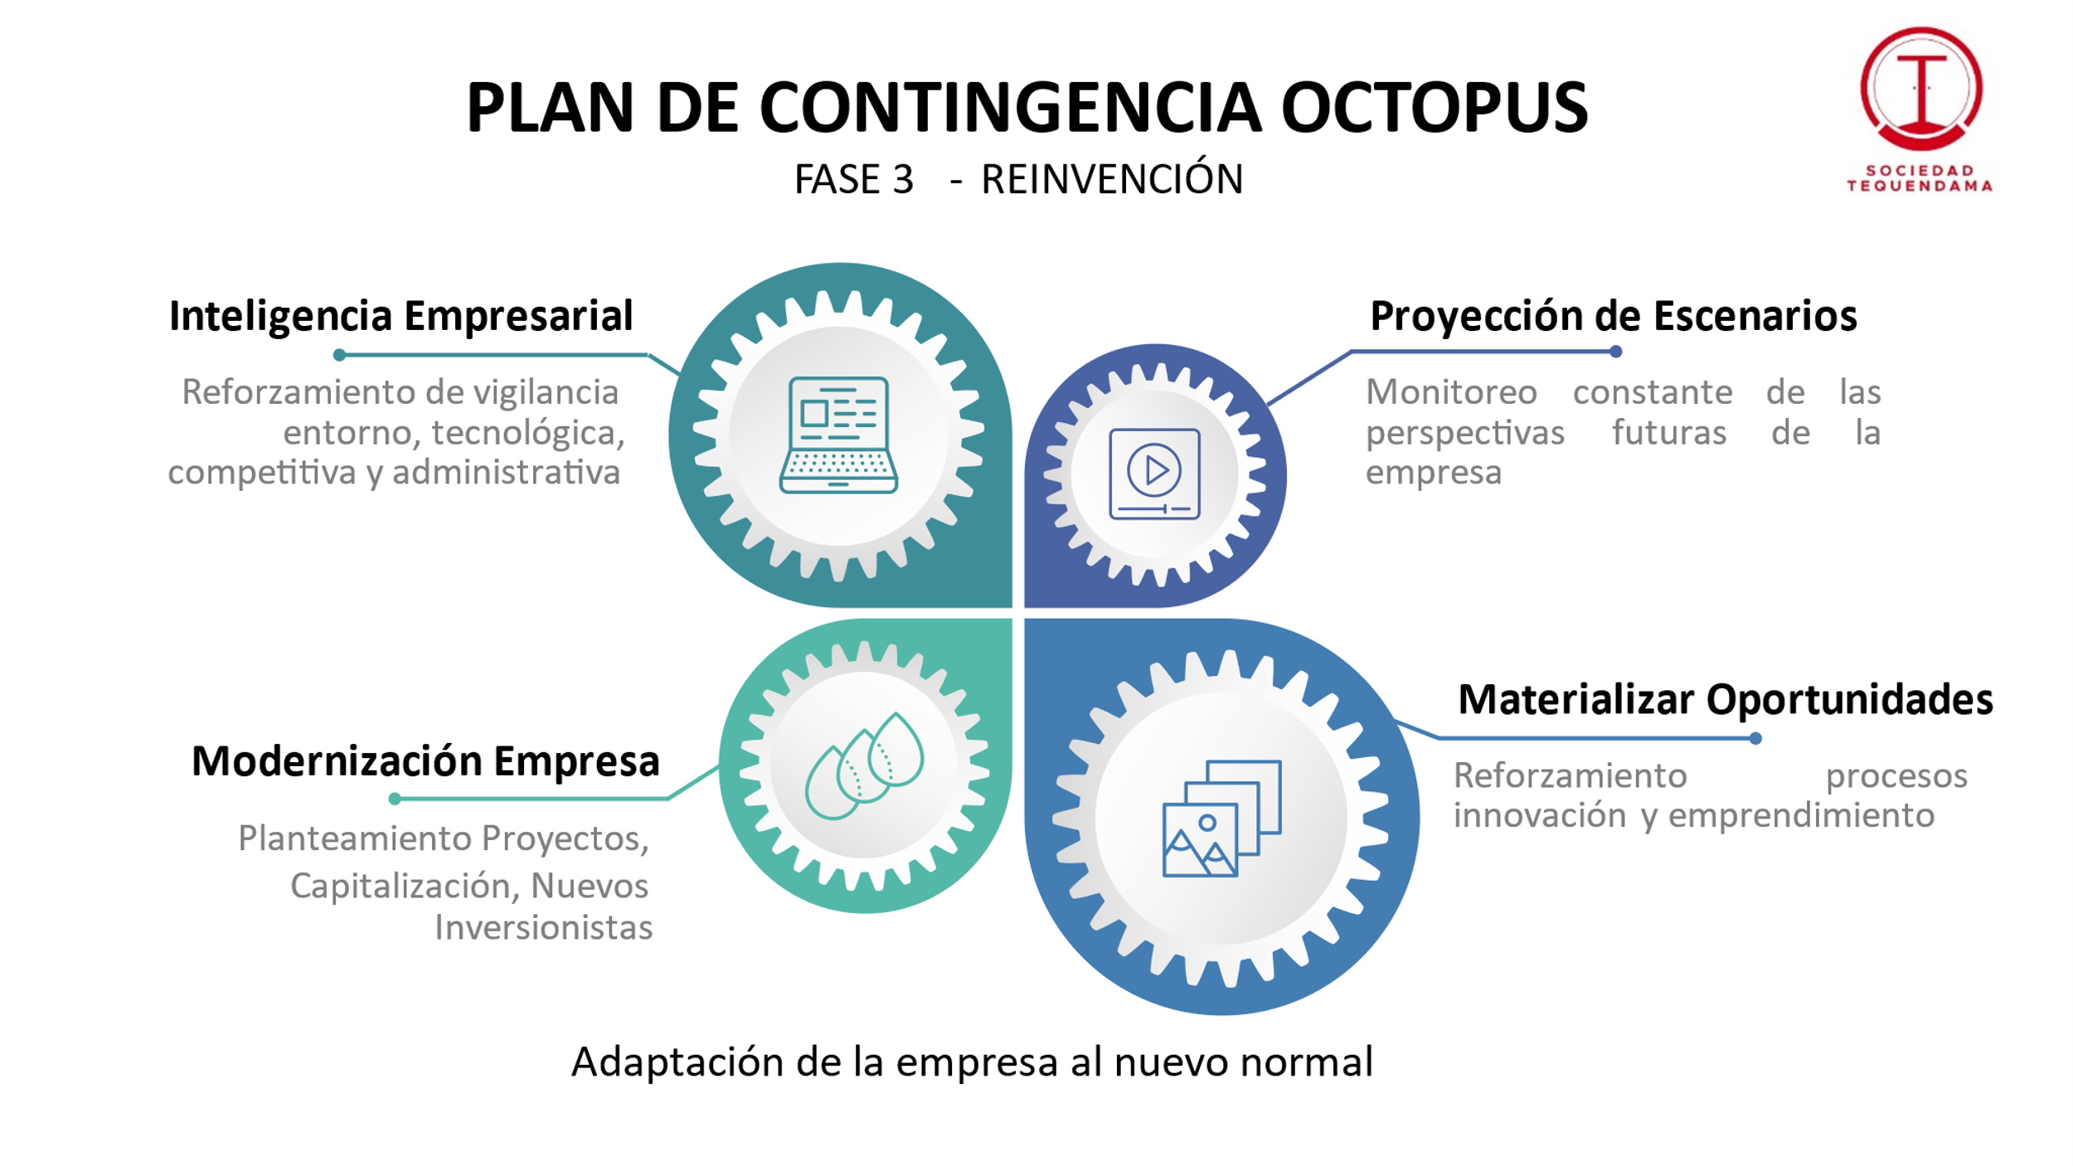

Mapa Estratégico SHT
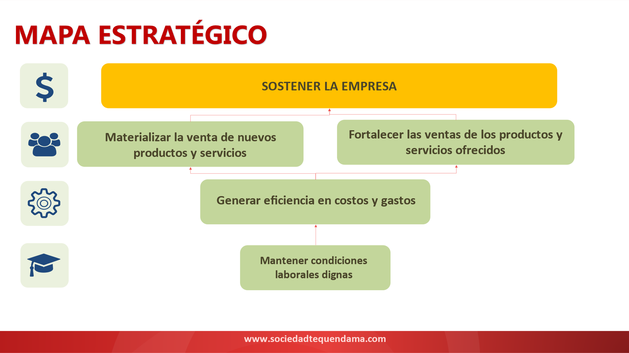

Minimización Riesgos de RRH
 |  | 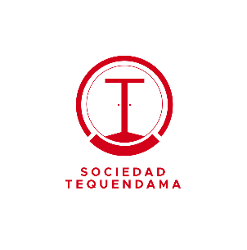
item | RIESGO | CAUSA | ACCIONES GENERALES | RESPONSABLE | PERIORICIDAD | MEDICIÓN
1 | Afectación de las operaciones de la Sociedad por deficiencia o falta de personal | Falta de experiencia y competencias en el mercado laboral Nivel salarial no acorde al mercado | 1. Elaborar informe de supervisión cumplimiento de los requerimientos de la Sociedad 2. Verificar el cumplimiento de los requisitos del personal | 1. Líderes de proceso 2. Oficina de talento humano | 1. Trimestral 2. Semestral | No de casos en los que se vio afectado el servicio por falta de personal
2 | Divulgación de información confidencial y/o uso indebido en el manejo de los expedientes (hojas de vida, archivos, documentos entrantes y salientes) | Descuido de la información Intereses Particulares No seguimiento de los procedimientos | 1. Toda documentación debe reposar dentro de los archivadores y escritorios si no se está usando 2. Elaboración de certificación por sistema 3. Disponer en inducción, carteleras y correos información del Código de Ética 4. Verificacion de los correos emitidos por el personal de la Sociedad | 1. Jefe de Gestión Humana 2. Jefe de Gestión Humana 3. Jefe de Gestión Humana 4. Jefe de TICs | 1. Permanente 2. De acuerdo a solicitud 3. Al ingreso y cuatrimestral 4. Permanente | No de casos de fuga de información
3 | Incumplimiento o error en la elaboración y/o entrega de los archivos de nómina para pago | Rotación de Personal Fallo de herramientas tecnológicas Mal manejo presupuestal Sobrecarga laboral | 1. Solicitar actualización y mantenimiento del software de acuerdo a las necesidades 2. Revisión de los archivos para pago de nómina durante o después de elaborados 3. Revisión aleatoria de los archivos elaborados contra los cálculos de nómina | 1. Jefe de Gestión Humana 2. Jefe de Control Interno 3. Jefe de Gestión Humana | 1. De acuerdo a necesidades 2. Trimestral 3. Mensual | No de casos presentados con elaboración incorrecta del archivo para pago o pago errado
4 | Cultura organizacional, clima laboral y condiciones de trabajo no adecuados o acordes al mercado | Claridad en la metodología de identificación de elementos que componen la cultura y el clima organizacional Falta de personal calificado para gestar y/o administrar la cultura Falta de presupuesto y liquidez No planeación del direccionamiento de la cultura organizacional Falta de medición y verificación del estado y desarrollo de la cultura Abandono de los procesos de selección o etapas tempranas de la vinculación por parte de los postulados Falta de personal para elaboración y cumplimiento de los objetivos de las unidades Incumplimiento del programa de salud ocupacional Incumplimiento del plan de bienestar Nombrar personal que no cumpla con los requisitos establecidos por el Manual de Funciones y/o vincular personal que no cumpla con los parámetros de conducta establecidos por la organización Incumplimiento de objetivos Método de evaluación de desempeño no acorde a las necesidades y a la estructura organizacional Entrenamiento de personal requerido no acorde a las necesidades Falta de disposición de recursos en tiempo Falta de seguimiento a las competencias a desarrollar y necesidades en términos de cierre de brechas | 1. Identificar en el informe de medición los aspectos de mayor relevancia para el mejoramiento continuo de la gestión humana y el bienestar 2. Revisión de la ejecución programadas de las actividades 3. Identificar en el informe de medición los aspectos de mayor relevancia para el mejoramiento continuo de la gestión humana y el bienestar 4 Verificación del estado de las recomendaciones dispuestas en el programa de SST 5. Ejecución de actividades contempladas dentro del procedimiento de selección 6. Asignación de temas de capacitación de acuerdo al rol 7. Revisión del cumplimiento de los objetivos del personal 8. Evaluación de los comportamientos del aspirante y/o del personal requerido 9. Evaluación técnica de las competencias del personal | 1. Jefe de Desarrollo Humano 2. Jefe de Desarrollo Humano 3. Jefe de Desarrollo Humano 4. Jefe de Desarrollo Humano / Gestor (a) de SST 5. Jefe de Desarrollo Humano 6. Jefe de Desarrollo Humano 7. Jefe de Desarrollo Humano 8. Jefe de Desarrollo Humano 9. Jefe de Desarrollo Humano | 1. Anual 2. Trimestral 3. Trimestral 4. Trimestral 5. De acuerdo a ingreso 6. De acuerdo a ingreso 7. Anual 8. De acuerdo a ingreso o según requerimiento 9. De acuerdo a ingreso | Medición de acuerdo a la encuesta de clima organizacional Índice de rotación de personal
5 | Incumplimiento en la ejecución del contrato de prestación de servicios tercerizados | Falta de control y seguimiento sobre los procesos de vinculación de la empresa prestadora del servicio Falla en la comunicación o incumplimiento de las políticas de contratación de acuerdo a competencias y el perfil requerido Falla en la formación del personal, de acuerdo a los lineamientos y necesidades de la organización Inadecuada supervisión mensual del contrato a cargo del jefe de area | 1. Reporte de cumplimiento (presentación, uso de elementos de protección personal, cumplimiento de la capacitación realizada, uniforme) 2. En la supervicion de costos mensual se verifica la ejecucuion de los turnos prestados 3. Revisión en campo de que las personas registradas correspondan a las que se encuentran en turno 4. Revisión aleatoria del procedimiento ejecutado en la contratación de personal eventual | 1. Jefe del area responsable 2. Jefe del area responsable / Oficina de Gestión Humana 3. Jefe del area responsable 4. Líder de Proceso / Oficina de Gestión Humana | 1. Mensual 2. Mensual 3. Mensual 4. Mensual | No. De casos de conducta inadecuada en la operación.

